Estofados KARAMS
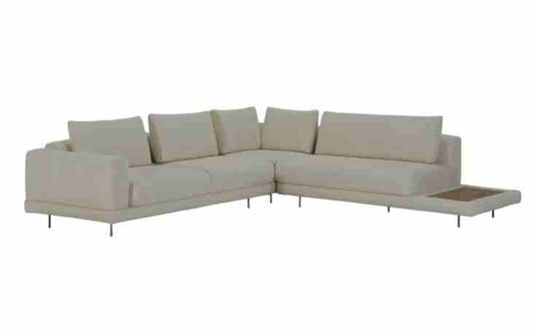
ESTOFADO ÂNKUR | Descrição | Larg | Prof | Altura | G5 | A PARTIR DE: G0
 | Módulo (2Ass:110 - 1Br:020) | 2.40 | 1.08 | 0.86 | 4,188 | 3,518
 | Módulo (1Ass:110 - 1Me:055) | 1.65 | 1.08 | 0.86 | 2,630 | 2,249
 | Puff | 1.10 | 0.80 | 0.45 | 1,434 | 1,262
 | Puff | 1.30 | 0.80 | 0.45 | 1,527 | 1,337
 | Puff (1Ass:110 - 1Me:055) | 1.65 | 0.80 | 0.45 | 1,682 | 1,545
 | Almofada de Encosto | 1.00 | 0.20 | 0.45 | 273 | 184
 | Almofada de Encosto | 1.00 | 0.20 | 0.45 | 273 | 184
 | Almofada de Encosto | 1.00 | 0.20 | 0.45 | 273 | 184

 | TECIDO: SK 5129 / ACAB: NOGUEIRA | MEDIDA TOTAL: 405 x 188

 | PÉS: CAFÉ | TOTAL CONJUNTO: |  |  | 12,280 | 10,463
OBS: PÉ EM METAL PINTADO
OBS: MESA REVESTIDA EM LÂMINA NATURAL
ESTOFADO LASSO | Descrição | Larg | Prof | Altura | G1 | A PARTIR DE: G0
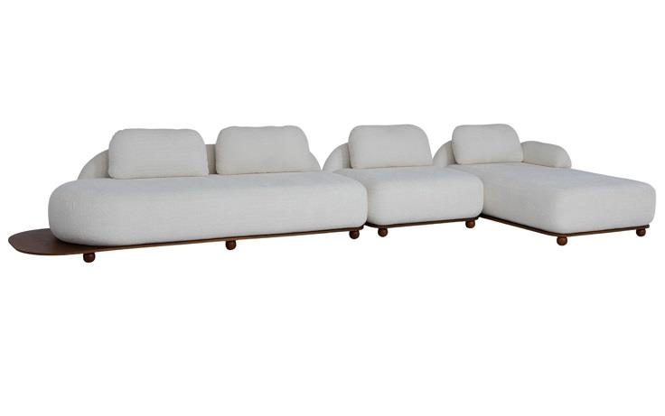
 | Módulo (1Ass:115 - S/br) | 1.15 | 0.94 | 0.78 | 3,397 | 3,345
 | Módulo (1Ass:235 - 1Me:030) | 2.65 | 0.94 | 0.78 | 5,454 | 5,354
 | Chaise | 1.15 | 1.75 | 0.78 | 4,005 | 3,918
 | Braço Solto | 0.30 | 0.60 | 0.30 | 414 | 400

 | TECIDO: SK1390 / BASE: MEL | MEDIDA TOTAL: 480 X 175

 |  | TOTAL CONJUNTO: |  |  | 13,270 | 13,016
PEÇA ASSINADA DESIGN:
JOÃO V. DEMELE
ESTOFADO MIWA | Descrição | Larg | Prof | Altura | G1 | A PARTIR DE: G0
 | Tapeçado - Bipartido (1 Ass:246 - 2Br:20) - 8 almofadas | 2.86 | 0.98 | 0.87 | 7,498 | 7,320
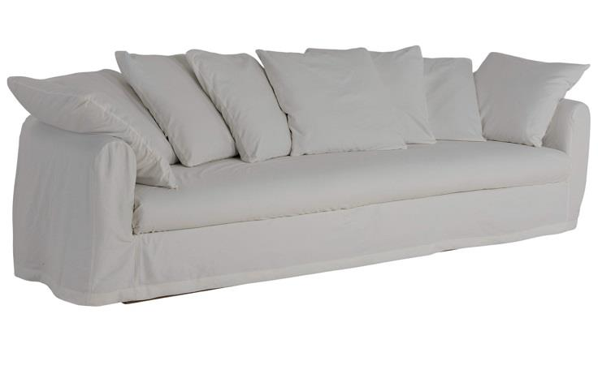
 | Capa Inteira (1 Ass246 - 2Br:20) - 8 Almofadas | 2.86 | 0.98 | 0.87 | 2,032 | 2,032

 | TECIDO: SK1397 / ACAB:CARVALHO | MEDIDA TOTAL: 3,00

 | CAPA: SK3195
 |  | TOTAL CONJUNTO: |  |  | 9,529 | 9,352

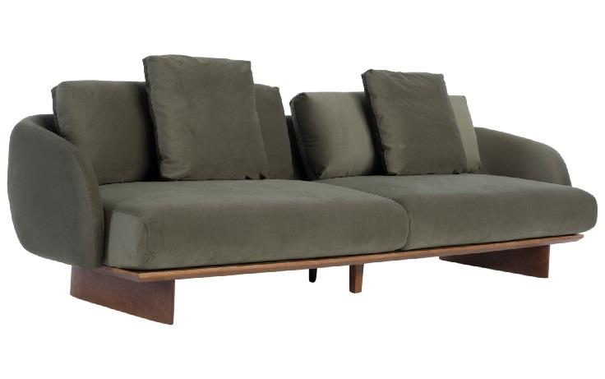
ESTOFADO MÔA | Descrição | Larg | Prof | Altura | G4 | A PARTIR DE: G0
 | Bipartido (2Ass:130 - 2Br:015) | 2.90 | 1.02 | 0.90 | 6,864 | 6,208

 | TECIDO: SK4184 / ACAB: MEL | MEDIDA TOTAL: 2,90

PEÇA ASSINADA DESIGN: |  | TOTAL CONJUNTO: |  |  | 6,864 | 6,208
LUCIANO SANTELLI
ESTOFADO NINHO | Descrição | Larg | Prof | Altura | G5 | A PARTIR DE: G0
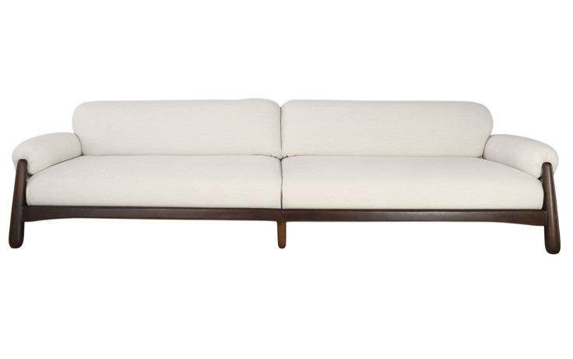
 | Módulo (1Ass:137 - 1Br:023) | 1.60 | 1.02 | 0.80 | 5,819 | 5,250
 | Módulo (1Ass:137 - 1Br:023) | 1.60 | 1.02 | 0.80 | 5,819 | 5,250

 | TECIDO: SK5111 / ACAB: IMBUIA | MEDIDA TOTAL: 3,20

PEÇA ASSINADA DESIGN: |  | TOTAL CONJUNTO: |  |  | 11,638 | 10,501
LUCIANO SANTELLI
ESTOFADO TIBAGI | Descrição | Larg | Prof | Altura | G5 | A PARTIR DE: G0
 | Módulo (1Ass:095 - 1Br:025) | 1.20 | 0.95 | 0.93 | 3,477 | 2,994
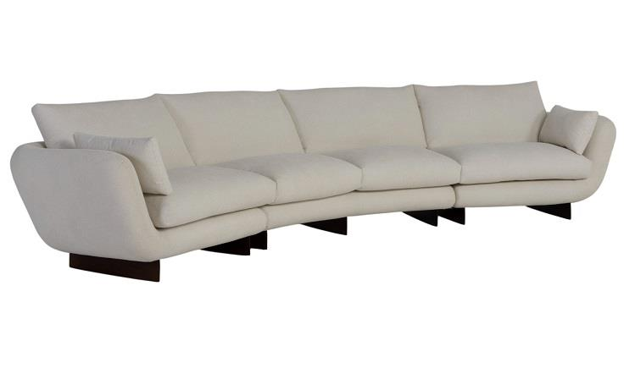
 | Módulo Curvo | 2.10 | 1.14 | 0.93 | 5,488 | 4,689
 | Módulo (1Ass:095 - 1Br:025) | 1.20 | 0.95 | 0.93 | 3,477 | 2,994

 | TECIDO: SK5134 / ACAB: IMBUIA | MEDIDA TOTAL: 450

PEÇA ASSINADA DESIGN: |  | TOTAL CONJUNTO: |  |  | 12,441 | 10,677
JOÃO DEMELE

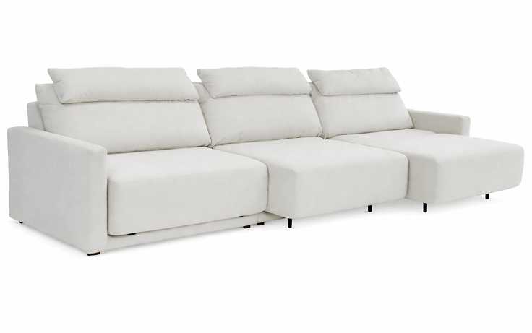
ESTOFADO ZENITH | Descrição | Larg | Prof | Altura | G6 | A PARTIR DE: G0
 | MODULO (1ASS:100 - 1BR:012) | 1.12 | 1.04 | 1.00 | 3,450 | 2,658
 | MODULO (1ASS:100 - S/BR) | 1.10 | 1.04 | 1.00 | 2,945 | 2,341
 | MODULO (1ASS:100 - 1BR:012) | 1.12 | 1.04 | 1.00 | 3,450 | 2,658

 | MECANISMO 3 ASSENTOS (NÃO HÁ DESCONTO NO MECANISMO) |  |  |  | 4,802 | 4,802
 | TECIDO: SK 6058 | MEDIDA TOTAL: 3,34

OBS: DISPONÍVEL APENAS COM AUTOMAÇÃO
PEÇA ASSINADA DESIGN: | OBS: PROFUNDIDADE ABERTA: 1,56M | TOTAL CONJUNTO: |  |  | 14,648 | 12,459
ESTUDIO KARAMS

POLTRONA KARAMS
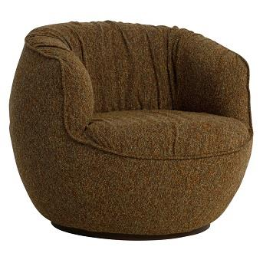
POLTRONA ALENTO | Descrição | Larg | Prof | Altura | G8 | A PARTIR DE: G0
 | POLTRONA GIRATORIA | 0.90 | 0.93 | 0.77 | 2,462 | 1,851

 |  |  | SK852

PEÇA ASSINADA DESIGN: | BASE: CAFÉ
JOÃO V. DEMELE
POLTRONA DENGO | Descrição | Larg | Prof | Altura | G8 | A PARTIR DE: G0
 | POLTRONA | 1.16 | 1.05 | 0.78 | 4,569 | 3,345
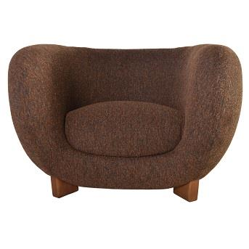

 |  |  | SK858

 | BASE: MEL
JULIA TAINÁ
POLTRONA KENJI | Descrição | Larg | Prof | Altura | G4 | A PARTIR DE: G0
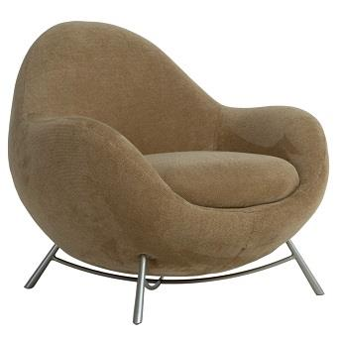
 | POLTRONA | 0.94 | 0.87 | 0.81 | 2,502 | 2,210

 |  |  | SK4170
PEÇA ASSINADA DESIGN: | BASE: CHAMPAGNE

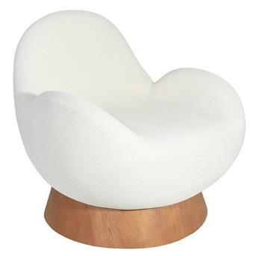
POLTRONA MUSH | Descrição | Larg | Prof | Altura | G15 | A PARTIR DE: G0
 | POLTRONA GIRATORIA |  | 0.90 | 0.75 | 4,854 | 3,390

 |  |  | SK15014
PEÇA ASSINADA DESIGN: | ACAB: CASTANHO
ESTUDIO GALHO
POLTRONA NINHO | Descrição | Larg | Prof | Altura | G1 | A PARTIR DE: G0
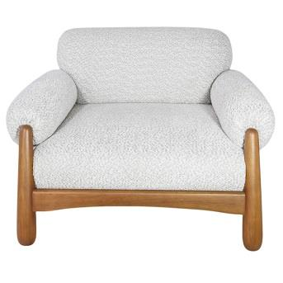
 | POLTRONA | 1.14 | 1.02 | 0.80 | 4,530 | 4,477

 |  |  | SK1391

PEÇA ASSINADA DESIGN: | BASE: MEL

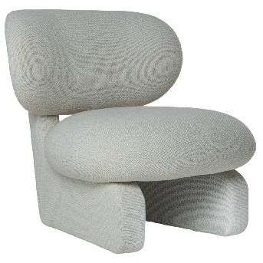
POLTRONA SEMENTE | Descrição | Larg | Prof | Altura | G7 | A PARTIR DE: G0
 | POLTRONA | 0.84 | 0.93 | 0.82 | 3,794 | 2,989

 |  |  | SK738

PEÇA ASSINADA DESIGN: | ACAB: IMBUIA
JULIA TAINÁ

COMPLEMENTOS
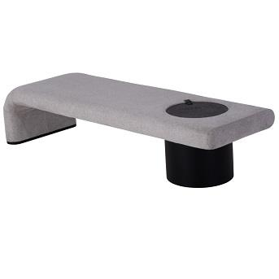
BANCO TORUS | Descrição | Larg | Prof | Altura | G4 | A PARTIR DE: G0
 | BANCO | 1.90 | 0.60 | 0.46 | 3,166 | 2,931

 |  |  |  | SK4167
 | ACAB: EBANO
PEÇA ASSINADA DESIGN:
LUCIANO SANTELLI
CAMA KAORI | Descrição | Larg | Prof | Altura | G5 | A PARTIR DE: G0
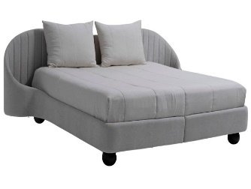
 | KING SIZE | 2.80 | 2.18 | 1.05 | 7,642 | 6,472
 | MINI TOTEM |  |  |  | 384 | 384
 | MINI TOTEM |  |  |  | 384 | 384
 | TOTEM NÃO TEM DESCONTO
 |  |  |  | SK5139

PEÇA ASSINADA DESIGN: | ACAB: EBANO
 |  |  |  |  | 8,410 | 7,240
PUFF TOAD | Descrição | Larg | Prof | Altura | G5 | G1 | A PARTIR DE: G0
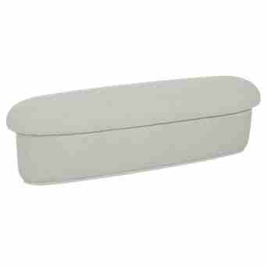
 | PUFF | 0.58 | 0.50 | 0.45 | 711 | 583 | 562

 |  |  | SK1378 / SK 5136

PEÇA ASSINADA DESIGN:
JOÃO V. DEMELE

